CHIP离线测试功能界面需求
算法提供对应的模型，模型放在不同的文件夹内，导入总文件夹就可以与检测面做一一关联；详细开发界面需要算法工程给出建议

AOI模型管理 |  |  | CHIP 0ffine test

样本导入 |  |  |  |  |  | ______面缺陷列表
显示检测面对应的缺陷文件内的对应文件数量，非此类缺陷的检出时弹窗提示是否删除，删除以后，总数对应减少。缺陷最多存储50各，刘表只显示检测到的缺陷种类数量，不留空格
 |  |  |  |  |  | 序号 | 缺陷名称 | 数量 | NG | 占比
漏检测试 |  |  |  |  | 过杀测试 | 2
A0I模型 | P |  |  |  | 保存CSV | 3
 |  |  |  |  |  | 4
 |  |  |  |  |  | 5
间隔时间： | 开始 | 暂停 | 上一张 | 下一张 | 结束 | 总数

显示需求： 1、此页面显示检出的效果图；效果图需要可以缩小放大，显示红色框出来的缺陷位置，同时在显示框的左上角显示检出的参数信息 2、如果模型和样本不一致，需要弹窗提示检测异常，并提醒是否删除此文件； 3、主要功能按钮解析： 样本导入：选择对应的检测面的文件夹； AOI模型：选择对应的检测面的模型，例如，P/N/BF/FF，这些对应的面里面需要含有多个检测模型做关联，选择一个面的模型就默认是离线测是NG漏检情况； 过杀测试：后面空白处勾选，则任务是离线测试过杀情况，导入的样本必须是OK测试料；（见源文件说明） 保存CSV：勾选则每次是一个产品都会将产品检测的数据保存在对应的CSV，重复的图片信息只保存第一次的信息；不勾选则不会生成CSV，也无法导出CSV；默认勾选状态 每个面需要的算法需要的关联文件，找朱欣确认，并需要确认最新 |  |  |  |  |  | 导出CSV |  | 导出漏检图 |  | 导出过杀图
过杀的样本保存在一个总的过杀文件夹内，文件夹内子文件夹按照过杀的产品名称保存原图以及检出的AOI检出图文件夹。

 |  |  |  |  |  | 测试历史记录 |  |  | 算法参数
 |  |  |  |  |  | 序号 | 类型 | 测试批次 |  | 占比 | 勾选
 |  |  |  |  |  | 1 | 漏检测试 | 测试完成时间+类型
 |  |  |  |  |  | 2 | 过杀测试 | 测试完成时间+类型
 |  |  |  |  |  | 3 | 漏检测试 | 测试完成时间+类型
 |  |  |  |  |  | 4 | 过杀测试 | 测试完成时间+类型
漏检的样本按照漏检缺陷名称单独保存；不同缺陷文件夹全部保存在一个总的漏检文件夹下，总文件夹后面生成对应的时间
 |  |  |  |  |  | 5 | 漏检测试 | 测试完成时间+类型
 |  |  |  |  |  | 6 | 过杀测试 | 测试完成时间+类型
 |  |  |  |  |  | 7 | 漏检测试 | 测试完成时间+类型
 |  |  |  |  |  | 8 | 过杀测试 | 测试完成时间+类型
 |  |  |  |  |  | 9 | 漏检测试 | 测试完成时间+类型
 |  |  |  |  |  | 10 | 过杀测试 | 测试完成时间+类型
 |  |  |  |  |  | 11 | 漏检测试 | 测试完成时间+类型
 |  |  |  |  |  | 12 | 过杀测试 | 测试完成时间+类型
 |  |  |  |  |  | 13 | 漏检测试 | 测试完成时间+类型
 |  |  |  |  |  | 14 | 过杀测试 | 测试完成时间+类型
 |  |  |  |  |  | 15 | 漏检测试 | 测试完成时间+类型
 |  |  |  |  |  | 16 | 过杀测试 | 测试完成时间+类型
 |  |  |  |  |  | 17 | 漏检测试 | 测试完成时间+类型
 |  |  |  |  |  | 18 | 过杀测试 | 测试完成时间+类型
 |  |  |  |  |  | 19 | 漏检测试 | 测试完成时间+类型
 |  |  |  |  |  | 20 | 过杀测试 | 测试完成时间+类型
 |  |  |  |  |  | 21 | 漏检测试 | 测试完成时间+类型
 |  |  |  |  |  | 22 | 漏检测试 | 测试完成时间+类型
 |  |  |  |  |  | 导出所选占比CSV |  | 生成曲线图 |  | 删除 | 全选

COS离线测试功能界面需求
算法提供对应的模型，模型放在不同的文件夹内，导入总文件夹就可以与检测面做一一关联

AOI模型更新导入 |  |  | COS 0ffine test

样本导入 |  |  |  |  |  | FF面缺陷列表

显示检测面对应的缺陷文件内的对应文件数量，非此类缺陷的检出时弹窗提示是否删除，删除以后，总数对应减少。缺陷最多存储50各，刘表只显示检测到的缺陷种类数量，不留空格
 |  |  |  |  |  | 序号 | 缺陷名称 | 数量 | NG | 占比
 |  |  |  |  |  | 1
A0I模型 | WB |  |  |  | 过杀测试 | 2
 |  |  |  |  | 保存CSV | 3
 |  |  |  |  |  | 4
 |  |  |  |  |  | 5
间隔时间： | 开始 | 暂停 | 上一张 | 下一张 | 结束 | 总数

显示需求： 1、此页面显示检出的效果图；效果图需要可以缩小放大，显示红色框出来的缺陷位置，同时在显示框的左上角显示检出的参数信息 2、如果模型和样本不一致，需要弹窗提示检测异常，并提醒是否删除此文件； 3、主要功能按钮解析： 样本导入：选择对应的检测面的文件夹； AOI模型：选择对应的检测面的模型，例如，P/N/BF/FF，这些对应的面里面需要含有多个检测模型做关联，选择一个面的模型就默认是离线测是NG漏检情况； 过杀测试：后面空白处勾选，则任务是离线测试过杀情况，导入的样本必须是OK测试料；（见源文件说明） 保存CSV：勾选则每次是一个产品都会将产品检测的数据保存在对应的CSV，重复的图片信息只保存第一次的信息；不勾选则不会生成CSV，也无法导出CSV；默认勾选状态 |  |  |  |  |  | 导出CSV |  | 导出漏检图 |  | 导出过杀图
在对应面的文件夹下方建立新文件夹，文件夹内保存CSV/漏检文件原图/过杀按文件原图以及AOI检出图，按照产品号命名的文件夹单独保存

 |  |  |  |  |  | 测试历史记录 |  |  | 算法参数
 |  |  |  |  |  | 序号 | 类型 | 测试批次 |  | 占比 | 勾选
 |  |  |  |  |  | 1 | 漏检测试 | 测试完成时间+类型
 |  |  |  |  |  | 2 | 过杀测试 | 测试完成时间+类型
 |  |  |  |  |  | 3 | 漏检测试 | 测试完成时间+类型
 |  |  |  |  |  | 4 | 过杀测试 | 测试完成时间+类型
 |  |  |  |  |  | 5 | 漏检测试 | 测试完成时间+类型
漏检的样本按照漏检缺陷名称单独保存；不同缺陷文件夹全部保存在一个总的漏检文件夹下，总文件夹后面生成对应的时间
 |  |  |  |  |  | 6 | 过杀测试 | 测试完成时间+类型
 |  |  |  |  |  | 7 | 漏检测试 | 测试完成时间+类型
 |  |  |  |  |  | 8 | 过杀测试 | 测试完成时间+类型
 |  |  |  |  |  | 9 | 漏检测试 | 测试完成时间+类型
 |  |  |  |  |  | 10 | 过杀测试 | 测试完成时间+类型
 |  |  |  |  |  | 11 | 漏检测试 | 测试完成时间+类型
 |  |  |  |  |  | 12 | 过杀测试 | 测试完成时间+类型
 |  |  |  |  |  | 13 | 漏检测试 | 测试完成时间+类型
 |  |  |  |  |  | 14 | 过杀测试 | 测试完成时间+类型
 |  |  |  |  |  | 15 | 漏检测试 | 测试完成时间+类型
 |  |  |  |  |  | 16 | 过杀测试 | 测试完成时间+类型
 |  |  |  |  |  | 17 | 漏检测试 | 测试完成时间+类型
 |  |  |  |  |  | 18 | 过杀测试 | 测试完成时间+类型
 |  |  |  |  |  | 19 | 漏检测试 | 测试完成时间+类型
 |  |  |  |  |  | 20 | 过杀测试 | 测试完成时间+类型
 |  |  |  |  |  | 21 | 漏检测试 | 测试完成时间+类型
 |  |  |  |  |  | 22 | 漏检测试 | 测试完成时间+类型
 |  |  |  |  |  | 导出所选占比CSV |  | 生成曲线图 |  | 删除 | 全选

源文件夹说明
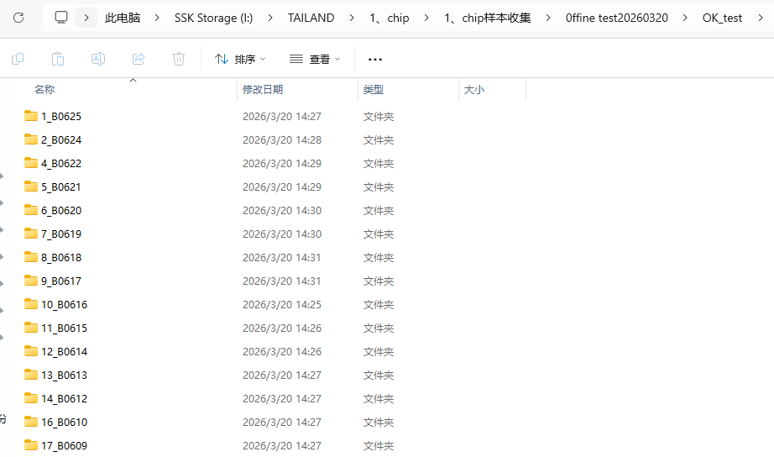
不同面的NG文件夹，不受文件名称，存储位置的限制
总文件夹，不受文件存储位置的约束

OK文件夹，不受文件名称，存储位置的限制

子文件夹内部的文件可以分别对应响应的算法进行检测，不受文件名称和位置的限制

OK测试文件夹内是一个产品对应一个文件夹，每个文件夹内含有所有检测面的OK的样本，如果测试有样本被检出有缺陷则判定为过杀

